A. Graphe d'attaque
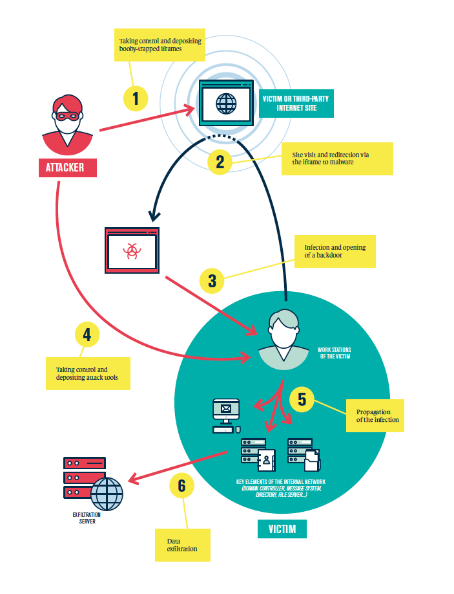
A. Guide de constuction des graphes d'attaque

